best_one
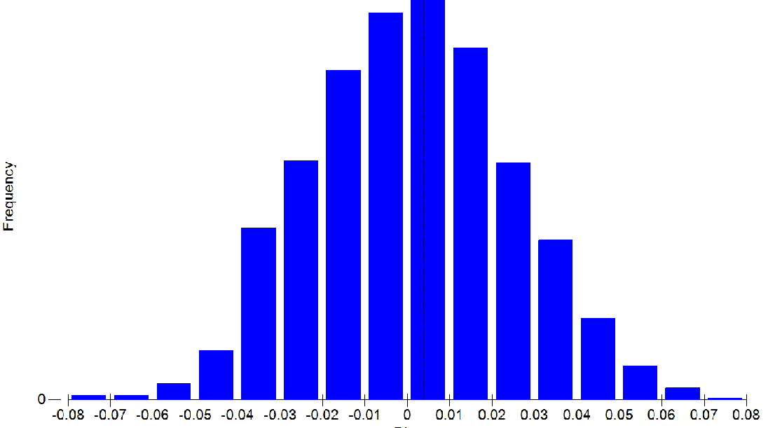
 | Group 44 | Group 16 | Group 29 | Group 7 | Group 6 | Group 23 | Group 39 | Group 30 | Group 48 | Group 45 | Group 41 | Group 25 | Group 12 | Group 46 | Group 10 | Group 9 | Group 35 | Group 18 | Group 26 | Group 31 | Group 24 | Group 27 | Group 43 | Group 3 | Group 8 | Group 20 | Group 17 | Group 36 | Group 19 | Group 38 | Group 4 | Group 2 | Group 21 | Group 28 | Group 5 | Group 40 | Group 15 | Group 33 | Group 37 | Group 14 | Group 47
15.45769231 | 13.03 | 10.48 | NA | 24.77 | 18.63 | 7.1 | 7.28 | 12.78 | NA | 12.95 | NA | 15.9 | 13.53 | NA | 18.92 | 14.96 | 9.7 | 14.83 | NA | 10.67 | 8.77 | NA | 23.79 | 23.08 | 29.31 | 19.93 | 20.67 | 14.01 | 14.72 | 10.43 | NA | NA | 12.49 | NA | NA | NA | NA | 8.59 | 21.94 | 31.8 | NA
15.62272727 | NA | 8.89 | NA | NA | NA | 5.43 | NA | NA | NA | NA | NA | NA | NA | 5.99 | NA | NA | NA | NA | NA | NA | NA | NA | NA | NA | NA | NA | NA | NA | NA | NA | NA | NA | NA | NA | NA | NA | NA | NA | NA | NA | NA
19.72268293 | 11.31 | 7.62 | 7.85 | 15.95 | 10.76 | 5.38 | 6.23 | 8.78 | 7.58 | 6.78 | 8.78 | 13.02 | 9.89 | 5.83 | 13.16 | 6.37 | 7.33 | 12.34 | 11.57 | 5.51 | 7.41 | 7.43 | 8.96 | 19.3 | 23.43 | 16.79 | 15.69 | 10.2 | 7.98 | 7.15 | 13.07 | 20.12 | 10.16 | 10.38 | 9.46 | 9.73 | 17.58 | 7.89 | 9.62 | 22.5 | 12.45
26.78859155 | 9.77 | NA | 7.45 | NA | 10.69 | 5.06 | 5.85 | NA | 6.99 | NA | 8.47 | 11.08 | 8.78 | 5.26 | 12.76 | 6.24 | 6.41 | 12.3 | 9.22 | 3.72 | 5.19 | NA | 6.87 | 14.29 | NA | 16.24 | NA | 9.61 | 5.07 | 4.88 | 12.44 | NA | 8.09 | 10.31 | 7.71 | NA | 11.9 | 5.1 | 9.31 | NA | 10.1
30.80365385 | 9.22 | NA | 7.33 | NA | NA | NA | 5.4 | 5.56 | 6.58 | 5.78 | 8.47 | NA | NA | 4.88 | NA | 5.57 | NA | NA | 8.77 | 3.72 | 4.88 | 6.56 | 6.79 | NA | NA | NA | NA | NA | 5 | 4.31 | NA | NA | NA | 7.24 | 7.64 | 7.69 | NA | 4.68 | 5.25 | NA | 9.65

Indices = 58,60,90,164,181
 |  |  |  |  |  |  |  |  |  |  |  |  |  |  |  | ANOSIM
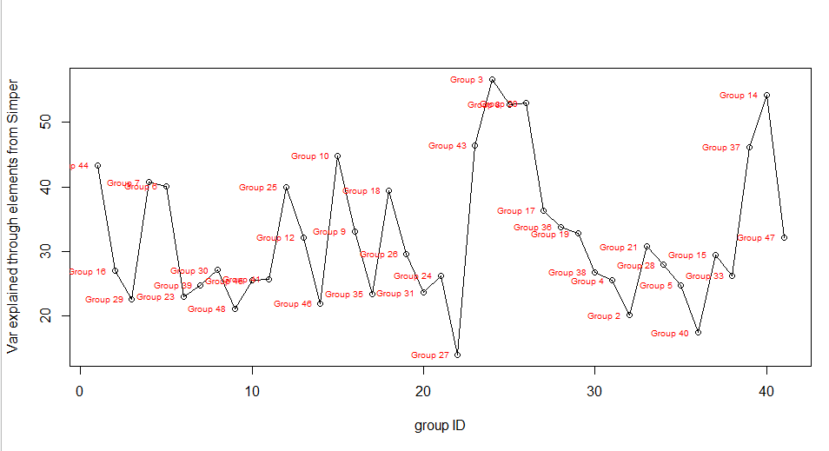
 |  |  |  |  |  |  |  |  |  |  |  |  |  |  |  | Global Test
 |  |  |  |  |  |  |  |  |  |  |  |  |  |  |  | Sample statistic (Global R): 0.604
 |  |  |  |  |  |  |  |  |  |  |  |  |  |  |  | Significance level of sample statistic: 0.1%
 |  |  |  |  |  |  |  |  |  |  |  |  |  |  |  | Number of permutations: 999 (Random sample from a large number)
 |  |  |  |  |  |  |  |  |  |  |  |  |  |  |  | Number of permuted statistics greater than or equal to Global R: 0

 |  |  |  |  |  |  |  |  |  |  |  |  |  |  |  | MANTEL

best_two
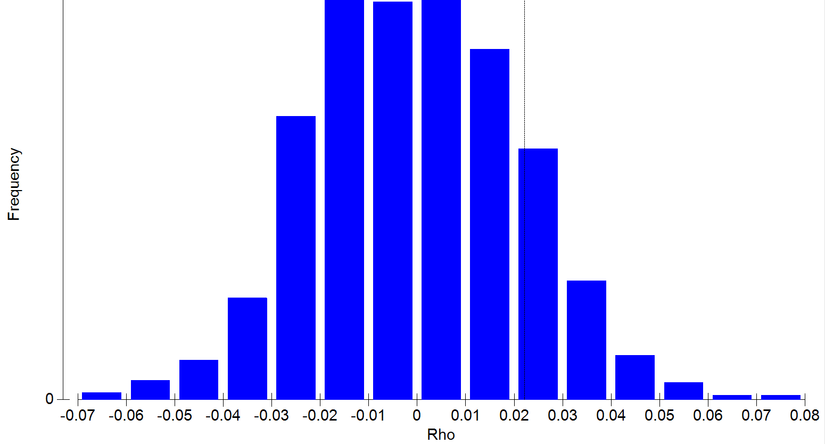
 | Group 44 | Group 16 | Group 29 | Group 7 | Group 6 | Group 23 | Group 39 | Group 30 | Group 48 | Group 45 | Group 41 | Group 25 | Group 12 | Group 46 | Group 10 | Group 9 | Group 35 | Group 18 | Group 26 | Group 31 | Group 24 | Group 27 | Group 43 | Group 3 | Group 8 | Group 20 | Group 17 | Group 36 | Group 19 | Group 38 | Group 4 | Group 2 | Group 21 | Group 28 | Group 5 | Group 40 | Group 15 | Group 33 | Group 37 | Group 14 | Group 47
15.45769231 | 13.03 | 10.48 | NA | 24.77 | 18.63 | 7.1 | 7.28 | 12.78 | NA | 12.95 | NA | 15.9 | 13.53 | NA | 18.92 | 14.96 | 9.7 | 14.83 | NA | 10.67 | 8.77 | NA | 23.79 | 23.08 | 29.31 | 19.93 | 20.67 | 14.01 | 14.72 | 10.43 | NA | NA | 12.49 | NA | NA | NA | NA | 8.59 | 21.94 | 31.8 | NA
15.62272727 | NA | 8.89 | NA | NA | NA | 5.43 | NA | NA | NA | NA | NA | NA | NA | 5.99 | NA | NA | NA | NA | NA | NA | NA | NA | NA | NA | NA | NA | NA | NA | NA | NA | NA | NA | NA | NA | NA | NA | NA | NA | NA | NA | NA
16.3974359 | NA | NA | NA | 15.95 | NA | NA | 6.23 | 8.78 | NA | NA | NA | 13.02 | 9.89 | NA | 13.16 | NA | 7.33 | 12.34 | NA | 5.51 | NA | NA | NA | NA | 23.43 | 16.79 | 15.69 | 10.2 | NA | 7.15 | NA | NA | 10.16 | NA | NA | NA | NA | NA | NA | 22.5 | NA
17.40942623 | NA | 7.05 | NA | NA | 10.69 | 5.06 | 5.85 | 6.71 | 6.99 | NA | 8.47 | NA | 8.78 | 5.26 | NA | 6.24 | 6.41 | 12.3 | NA | 3.72 | NA | 7.24 | 6.87 | NA | NA | NA | NA | 9.61 | 5.07 | 4.88 | NA | NA | 8.09 | NA | NA | NA | NA | 5.1 | NA | NA | 10.1
19.52538462 | 9.22 | NA | 7.33 | NA | NA | NA | NA | NA | NA | NA | 8.47 | NA | NA | NA | NA | 5.57 | 5.46 | NA | 8.77 | NA | NA | 6.56 | 6.79 | 12.1 | NA | NA | NA | NA | NA | NA | 8.82 | NA | NA | 7.24 | 7.64 | 7.69 | 11.17 | NA | 5.25 | NA | NA
19.72268293 | 5.53 | 6.49 | 6.57 | 9.39 | 7 | 4.11 | 4.7 | 5.24 | 6.01 | 4.93 | 5.14 | 6.52 | 7.8 | 3.55 | 8.39 | 5.47 | 4.36 | 8.9 | 6.5 | 3.66 | 4.66 | 5.14 | 4.98 | 11.64 | NA | 9.25 | 8.29 | 6.52 | 4.99 | 4.18 | 7.85 | NA | 6.02 | 6.81 | 7.06 | 6.98 | NA | 4.3 | 5.06 | NA | 9.1
20.361875 | NA | NA | 5.34 | NA | NA | NA | 4.33 | NA | 3.68 | 4.83 | NA | NA | NA | 3.4 | NA | NA | NA | NA | NA | NA | NA | NA | NA | NA | NA | NA | NA | NA | 4.6 | NA | NA | NA | NA | NA | NA | 5.63 | NA | 4.24 | NA | NA | NA
21.405 | 5.15 | NA | 4.2 | NA | NA | NA | NA | NA | 3.66 | 4.79 | 4.39 | NA | NA | 3.24 | NA | 5.22 | NA | NA | 5.01 | NA | NA | 5.1 | NA | NA | NA | NA | NA | NA | NA | NA | NA | NA | NA | 4.13 | 4.4 | 3.04 | NA | NA | 4 | NA | NA
26.78859155 | 4.8 | NA | 2.77 | NA | 6.34 | 3.09 | 3.39 | NA | 3.48 | NA | 3.74 | 5.73 | 4.39 | 2.76 | 5.4 | 4.52 | 3.97 | 7.43 | 4.33 | 3.06 | 4.06 | NA | 3.49 | NA | NA | NA | NA | 5.26 | 4.23 | 3.7 | NA | NA | 3.37 | 3.75 | 3.98 | NA | NA | 4.05 | 3.35 | NA | NA
30.80365385 | 4.72 | NA | 2.38 | NA | NA | NA | 3.24 | 3.81 | 3.42 | 4.22 | 3.66 | NA | NA | 2.7 | NA | 3.73 | NA | NA | 3.88 | 3.01 | 3.27 | 4.68 | 3.2 | NA | NA | NA | NA | NA | 4.02 | 3.64 | NA | NA | NA | 3.3 | 3.5 | 2.69 | NA | 3.91 | 2.92 | NA | NA
33.63655172 | NA | NA | NA | NA | NA | NA | 3.23 | NA | NA | 3.57 | NA | NA | NA | NA | NA | NA | 3.75 | NA | NA | NA | NA | 4.07 | NA | NA | NA | NA | NA | NA | NA | NA | NA | NA | NA | NA | NA | NA | NA | NA | 2.83 | NA | NA
37.56363636 | NA | 4.51 | NA | NA | NA | NA | 3.07 | NA | NA | NA | NA | NA | NA | NA | NA | NA | NA | NA | NA | NA | NA | NA | NA | NA | NA | NA | NA | NA | NA | NA | NA | NA | NA | NA | NA | NA | NA | NA | NA | NA | NA

Indices = 58,60,68,74,86,90,96,107,164,181,189,209

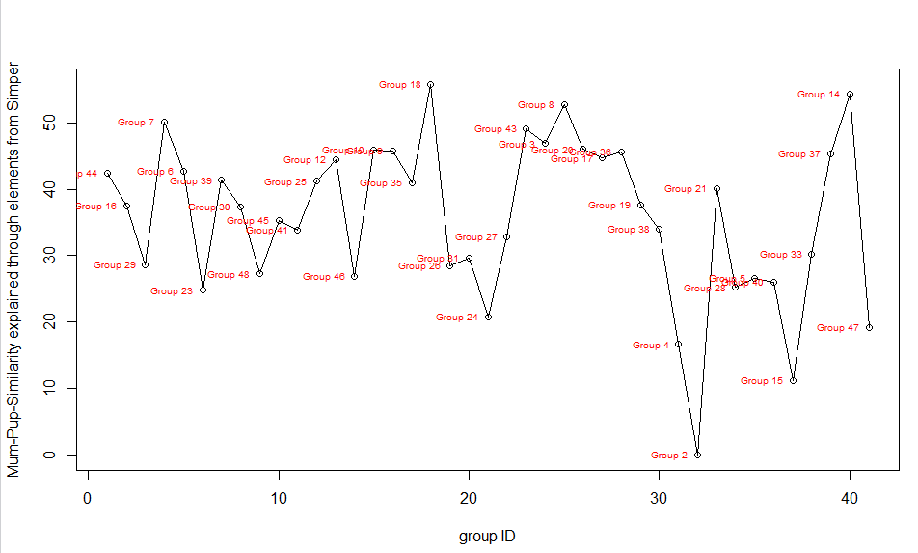

 |  |  |  |  |  |  |  |  |  |  |  |  |  |  |  | ANOSIM
 |  |  |  |  |  |  |  |  |  |  |  |  |  |  |  | Sample statistic (Global R): 0.679
 |  |  |  |  |  |  |  |  |  |  |  |  |  |  |  | Significance level of sample statistic: 0.1%
 |  |  |  |  |  |  |  |  |  |  |  |  |  |  |  | Number of permutations: 999 (Random sample from a large number)
 |  |  |  |  |  |  |  |  |  |  |  |  |  |  |  | Number of permuted statistics greater than or equal to Global R: 0

 |  |  |  |  |  |  |  |  |  |  |  |  |  |  |  | MANTEL

best_three
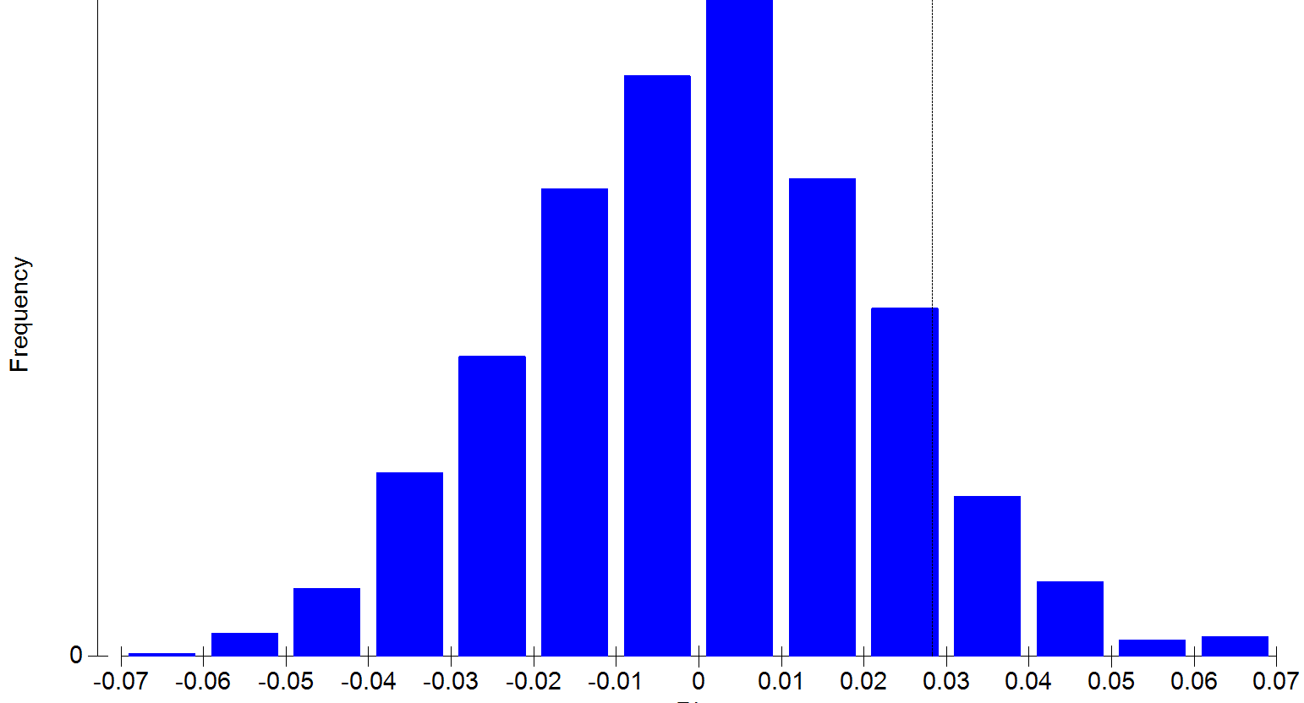
 | Group 44 | Group 16 | Group 29 | Group 7 | Group 6 | Group 23 | Group 39 | Group 30 | Group 48 | Group 45 | Group 41 | Group 25 | Group 12 | Group 46 | Group 10 | Group 9 | Group 35 | Group 18 | Group 26 | Group 31 | Group 24 | Group 27 | Group 43 | Group 3 | Group 8 | Group 20 | Group 17 | Group 36 | Group 19 | Group 38 | Group 4 | Group 2 | Group 21 | Group 28 | Group 5 | Group 40 | Group 15 | Group 33 | Group 37 | Group 14 | Group 47
8.904761905 | 13.03 | NA | NA | NA | NA | NA | NA | NA | NA | NA | NA | NA | NA | NA | NA | NA | 9.7 | NA | NA | NA | NA | NA | NA | NA | 29.31 | NA | NA | NA | NA | NA | 28.8 | NA | NA | NA | NA | NA | NA | NA | NA | NA | NA
13.79738095 | NA | NA | NA | NA | 10.83 | NA | NA | NA | NA | NA | 10.83 | NA | NA | 5.99 | NA | 7.47 | 7.92 | 13.46 | NA | 6.56 | 8.45 | 10.63 | NA | NA | NA | NA | NA | NA | NA | NA | NA | NA | NA | NA | NA | NA | NA | NA | NA | NA | 13.55
15.45769231 | 11.31 | 7.62 | NA | 15.95 | 10.76 | 5.38 | 6.23 | 8.78 | NA | 6.78 | NA | 13.02 | 9.89 | NA | 13.16 | 6.37 | 7.33 | 12.34 | NA | 5.51 | 7.41 | NA | 8.96 | 19.3 | 23.43 | 16.79 | 15.69 | 10.2 | 7.98 | 7.15 | NA | NA | 10.16 | NA | NA | NA | NA | 7.89 | 9.62 | 22.5 | NA
15.62272727 | NA | 7.05 | NA | NA | NA | 5.06 | NA | NA | NA | NA | NA | NA | NA | 5.26 | NA | NA | NA | NA | NA | NA | NA | NA | NA | NA | NA | NA | NA | NA | NA | NA | NA | NA | NA | NA | NA | NA | NA | NA | NA | NA | NA
16.3974359 | NA | NA | NA | 10.23 | NA | NA | 5.4 | 5.56 | NA | NA | NA | 6.89 | 8.47 | NA | 9 | NA | 5.46 | 9.78 | NA | 3.72 | NA | NA | NA | NA | NA | 9.86 | 8.4 | 8.93 | NA | 4.31 | NA | NA | 6.7 | NA | NA | NA | NA | NA | NA | NA | NA
17.40942623 | NA | 6.49 | NA | NA | 7 | 4.11 | 4.7 | 5.24 | 6.01 | NA | 5.14 | NA | 7.8 | 3.55 | NA | 5.47 | 4.36 | 8.9 | NA | 3.66 | NA | 5.14 | 4.98 | NA | NA | NA | NA | 6.52 | 4.99 | 4.18 | NA | NA | 6.02 | NA | NA | NA | NA | 4.3 | NA | NA | 9.1
19.05166667 | NA | NA | NA | NA | NA | NA | 4.33 | NA | NA | 4.83 | NA | NA | NA | NA | NA | NA | NA | NA | NA | NA | NA | NA | NA | NA | NA | NA | NA | 6 | NA | 3.85 | NA | NA | NA | NA | NA | NA | NA | NA | NA | NA | NA
19.52538462 | 5.15 | NA | 4.2 | NA | NA | NA | NA | NA | NA | NA | 4.39 | NA | NA | NA | NA | 5.22 | 4.08 | NA | 5.01 | NA | NA | 5.1 | 3.79 | NA | NA | NA | NA | NA | NA | NA | NA | NA | NA | 4.13 | 4.4 | 3.04 | NA | NA | 4 | NA | NA
19.72268293 | 4.8 | 5.55 | 2.77 | NA | 6.34 | 3.09 | 3.39 | 4.05 | 3.48 | 4.66 | 3.74 | 5.73 | 4.39 | 2.76 | 5.4 | 4.52 | 3.97 | 7.43 | 4.33 | 3.06 | 4.06 | 4.85 | 3.49 | NA | NA | NA | NA | 5.26 | 4.23 | 3.7 | NA | NA | 3.37 | 3.75 | 3.98 | 2.76 | NA | 4.05 | 3.35 | NA | NA
20.361875 | NA | NA | 2.38 | NA | NA | NA | 3.24 | NA | 3.42 | 4.22 | NA | NA | NA | 2.7 | NA | NA | NA | NA | NA | NA | NA | NA | NA | NA | NA | NA | NA | NA | 4.02 | NA | NA | NA | NA | NA | NA | 2.69 | NA | 3.91 | NA | NA | NA
21.34820513 | 4.27 | NA | 2.35 | NA | NA | NA | NA | NA | 3.1 | NA | 3.58 | NA | NA | NA | NA | 3.57 | NA | NA | NA | NA | NA | 4.07 | 3.07 | NA | NA | NA | NA | NA | NA | NA | NA | NA | NA | 2.9 | 3.47 | NA | NA | NA | 2.83 | NA | NA
21.405 | 3.93 | NA | 2.32 | NA | NA | NA | NA | NA | 2.78 | 3.48 | 3.34 | NA | NA | 2.21 | NA | 3.53 | NA | NA | NA | NA | NA | 3.14 | NA | NA | NA | NA | NA | NA | NA | NA | NA | NA | NA | 2.9 | 3.46 | NA | NA | NA | 2.7 | NA | NA
21.49942857 | NA | NA | 2.09 | NA | NA | 2.74 | NA | NA | 2.21 | NA | NA | NA | NA | 2.03 | NA | 3.16 | NA | NA | NA | NA | 3.06 | 2.99 | NA | NA | NA | NA | NA | NA | NA | NA | NA | NA | NA | NA | 3.25 | NA | NA | NA | NA | NA | NA
26.78859155 | NA | NA | 1.99 | NA | NA | 2.57 | 2.93 | NA | 2.1 | NA | 2.65 | NA | 3.41 | 2 | NA | 3.02 | 3.37 | NA | NA | 2.81 | 2.88 | NA | 2.75 | NA | NA | NA | NA | NA | 3 | 2.93 | NA | NA | 3.23 | NA | NA | NA | NA | 2.71 | 2.58 | NA | NA
30.80365385 | NA | NA | 1.92 | NA | NA | NA | 2.85 | 3.17 | 1.97 | 1.96 | NA | NA | NA | 1.97 | NA | 2.93 | NA | NA | NA | 2.68 | 2.81 | NA | 2.75 | NA | NA | NA | NA | NA | 2.89 | 2.76 | NA | NA | NA | NA | NA | NA | NA | 2.67 | 2.22 | NA | NA
33.63655172 | NA | NA | NA | NA | NA | NA | 2.58 | NA | NA | 1.76 | NA | NA | NA | NA | NA | NA | 3.05 | NA | NA | NA | NA | NA | NA | NA | NA | NA | NA | NA | NA | NA | NA | NA | NA | NA | NA | NA | NA | NA | NA | NA | NA
37.56363636 | NA | NA | NA | NA | NA | NA | 2.33 | NA | NA | NA | NA | NA | NA | NA | NA | NA | NA | NA | NA | NA | NA | NA | NA | NA | NA | NA | NA | NA | NA | NA | NA | NA | NA | NA | NA | NA | NA | NA | NA | NA | NA
38.5183871 | NA | NA | NA | NA | NA | NA | 2.12 | NA | NA | NA | NA | NA | NA | NA | NA | NA | NA | NA | NA | NA | NA | NA | NA | NA | NA | NA | NA | NA | NA | NA | NA | NA | NA | NA | NA | NA | NA | NA | NA | NA | NA

Indices = 8,43,58,60,68,74,83,86,90,96,106,107,108,164,181,189,209,211

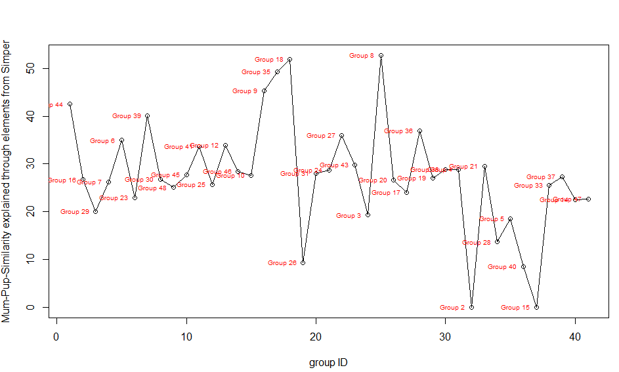

 |  |  |  |  |  |  |  |  |  |  |  |  |  |  |  | ANOSIM
 |  |  |  |  |  |  |  |  |  |  |  |  |  |  |  | Global Test
 |  |  |  |  |  |  |  |  |  |  |  |  |  |  |  | Sample statistic (Global R): 0.67
 |  |  |  |  |  |  |  |  |  |  |  |  |  |  |  | Significance level of sample statistic: 0.1%
 |  |  |  |  |  |  |  |  |  |  |  |  |  |  |  | Number of permutations: 999 (Random sample from a large number)
 |  |  |  |  |  |  |  |  |  |  |  |  |  |  |  | Number of permuted statistics greater than or equal to Global R: 0

 |  |  |  |  |  |  |  |  |  |  |  |  |  |  |  | MANTEL

best_four
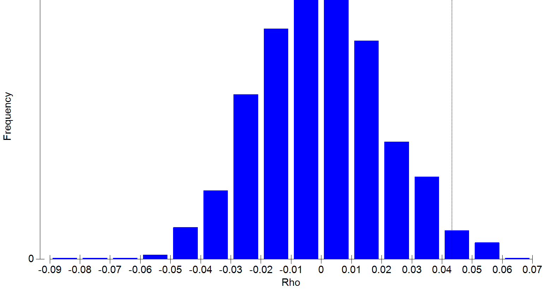
 | Group 44 | Group 16 | Group 29 | Group 7 | Group 6 | Group 23 | Group 39 | Group 30 | Group 48 | Group 45 | Group 41 | Group 25 | Group 12 | Group 46 | Group 10 | Group 9 | Group 35 | Group 18 | Group 26 | Group 31 | Group 24 | Group 27 | Group 43 | Group 3 | Group 8 | Group 20 | Group 17 | Group 36 | Group 19 | Group 38 | Group 4 | Group 2 | Group 21 | Group 28 | Group 5 | Group 40 | Group 15 | Group 33 | Group 37 | Group 14 | Group 47
8.061111111 | NA | NA | NA | NA | NA | NA | NA | NA | NA | NA | NA | NA | NA | NA | NA | NA | NA | NA | NA | NA | 8.77 | NA | NA | NA | NA | NA | 20.67 | NA | NA | NA | NA | NA | NA | NA | NA | NA | NA | NA | NA | NA | NA
8.904761905 | 12.02 | NA | NA | NA | NA | NA | NA | NA | NA | NA | NA | NA | NA | NA | NA | NA | 7.92 | NA | NA | NA | NA | NA | NA | NA | 27.54 | NA | NA | NA | NA | NA | 24.4 | NA | NA | NA | NA | NA | NA | NA | NA | NA | NA
9.755306122 | 11.31 | NA | NA | 15.95 | 10.76 | NA | 6.23 | NA | NA | 6.78 | NA | NA | 9.89 | 5.83 | NA | NA | 7.33 | NA | 11.57 | 5.51 | NA | NA | 8.96 | NA | NA | NA | NA | NA | NA | 7.15 | NA | NA | 10.16 | 10.38 | NA | NA | NA | NA | 9.62 | NA | NA
13.79738095 | NA | NA | NA | NA | 10.69 | NA | NA | NA | NA | NA | 8.47 | NA | NA | 5.26 | NA | 6.24 | 6.41 | 12.3 | NA | 3.72 | 5.19 | 7.24 | NA | NA | NA | NA | NA | NA | NA | NA | NA | NA | NA | NA | NA | NA | NA | NA | NA | NA | 10.1
15.45769231 | 9.22 | 6.62 | NA | 10.23 | 8.61 | 4.44 | 5.4 | 5.56 | NA | 5.78 | NA | 6.89 | 8.47 | NA | 9 | 5.57 | 5.46 | 9.78 | NA | 3.72 | 4.88 | NA | 6.79 | 12.1 | NA | 9.86 | 8.4 | 8.93 | 5 | 4.31 | NA | NA | 6.7 | NA | NA | NA | NA | 4.68 | 5.25 | NA | NA
15.538 | NA | 6.49 | NA | NA | NA | 4.11 | 4.7 | NA | NA | NA | NA | NA | NA | 3.55 | NA | NA | NA | NA | NA | NA | NA | NA | NA | NA | NA | NA | NA | NA | NA | NA | NA | NA | NA | NA | NA | NA | NA | NA | NA | NA | NA
15.62272727 | NA | 6.35 | NA | NA | NA | 3.89 | NA | NA | NA | NA | NA | NA | NA | 3.4 | NA | NA | NA | NA | NA | NA | NA | NA | NA | NA | NA | NA | NA | NA | NA | NA | NA | NA | NA | NA | NA | NA | NA | NA | NA | NA | NA
15.74219178 | NA | NA | NA | NA | 6.43 | 3.32 | NA | 4.37 | NA | 4.79 | 4.39 | NA | 4.59 | 3.24 | NA | 5.22 | 4.08 | 7.68 | NA | 3.13 | 4.14 | 5.1 | NA | NA | NA | NA | NA | NA | NA | 3.77 | NA | NA | 3.79 | NA | NA | NA | NA | 4.21 | NA | NA | 8.11
16.3974359 | NA | NA | NA | NA | NA | NA | 3.39 | 4.05 | NA | NA | NA | 5.73 | 4.39 | NA | 5.4 | NA | 3.97 | 7.43 | NA | 3.06 | NA | NA | NA | NA | NA | NA | NA | 5.26 | NA | 3.7 | NA | NA | 3.37 | NA | NA | NA | NA | NA | NA | NA | NA
17.40942623 | NA | 5.34 | NA | NA | 5.66 | 2.88 | 3.24 | 3.81 | 3.42 | NA | 3.66 | NA | 4.16 | 2.7 | NA | 3.73 | 3.87 | NA | NA | 3.01 | NA | 4.68 | 3.2 | NA | NA | NA | NA | 4.48 | 4.02 | 3.64 | NA | NA | 3.31 | NA | NA | NA | NA | 3.91 | NA | NA | NA
19.05166667 | NA | NA | NA | NA | NA | NA | 3.23 | NA | NA | 3.57 | NA | NA | NA | NA | NA | NA | NA | NA | NA | NA | NA | NA | NA | NA | NA | NA | NA | 3.64 | NA | 3.53 | NA | NA | NA | NA | NA | NA | NA | NA | NA | NA | NA
19.52538462 | 3.93 | NA | 2.32 | NA | NA | NA | NA | NA | NA | NA | 3.34 | NA | NA | NA | NA | 3.53 | 3.72 | NA | NA | NA | NA | 3.14 | 2.94 | NA | NA | NA | NA | NA | NA | NA | NA | NA | NA | 2.9 | 3.46 | NA | NA | NA | 2.7 | NA | NA
19.72268293 | 3.91 | 4.25 | 2.09 | NA | NA | 2.74 | 2.95 | 3.61 | 2.21 | 2.95 | 3.11 | NA | 3.52 | 2.03 | NA | 3.16 | 3.58 | NA | NA | 2.87 | 3.06 | 2.99 | 2.89 | NA | NA | NA | NA | 2.45 | 3.3 | 3.38 | NA | NA | 3.23 | NA | 3.25 | NA | NA | 2.82 | 2.61 | NA | NA
20.361875 | NA | NA | 1.99 | NA | NA | NA | 2.93 | NA | 2.1 | 2.81 | NA | NA | NA | 2 | NA | NA | NA | NA | NA | NA | NA | NA | NA | NA | NA | NA | NA | NA | 3 | NA | NA | NA | NA | NA | NA | NA | NA | 2.71 | NA | NA | NA
20.51086207 | NA | 3.61 | NA | NA | NA | 2.4 | 2.85 | 3.17 | NA | 1.96 | NA | NA | NA | 1.97 | NA | NA | NA | NA | NA | 2.68 | 2.81 | NA | 2.75 | NA | NA | NA | NA | NA | 2.89 | 2.76 | NA | NA | 3.16 | NA | NA | NA | NA | 2.67 | NA | NA | NA
20.8027027 | NA | NA | NA | NA | NA | 2.33 | 2.58 | NA | NA | NA | NA | NA | NA | NA | NA | NA | 3.05 | NA | NA | 2.65 | 2.54 | NA | NA | NA | NA | NA | NA | NA | 2.83 | 2.76 | NA | NA | NA | NA | NA | NA | NA | 2.61 | NA | NA | NA
21.34820513 | NA | NA | 1.49 | NA | NA | NA | NA | NA | 1.83 | NA | NA | NA | NA | NA | NA | 2.86 | NA | NA | NA | NA | NA | NA | NA | NA | NA | NA | NA | NA | NA | NA | NA | NA | NA | NA | NA | NA | NA | NA | NA | NA | NA
21.405 | NA | NA | 1.47 | NA | NA | NA | NA | NA | NA | 1.42 | NA | NA | NA | 1.9 | NA | 2.58 | NA | NA | NA | NA | NA | NA | NA | NA | NA | NA | NA | NA | NA | NA | NA | NA | NA | NA | NA | NA | NA | NA | NA | NA | NA
21.49942857 | NA | NA | 1.35 | NA | NA | 2.15 | NA | NA | NA | NA | NA | NA | NA | 1.76 | NA | 2.56 | NA | NA | NA | NA | 2.45 | NA | NA | NA | NA | NA | NA | NA | NA | NA | NA | NA | NA | NA | NA | NA | NA | NA | NA | NA | NA
21.57529412 | NA | NA | NA | NA | NA | NA | 1.84 | NA | NA | 1.32 | NA | NA | NA | NA | NA | NA | 2.99 | NA | NA | NA | NA | NA | NA | NA | NA | NA | NA | NA | 2.15 | 2.57 | NA | NA | NA | NA | NA | NA | NA | 2.07 | NA | NA | NA
22.76894737 | NA | NA | 1.21 | NA | NA | 2.11 | NA | NA | NA | NA | NA | NA | NA | 1.73 | NA | NA | NA | NA | NA | NA | 2.29 | NA | NA | NA | NA | NA | NA | NA | NA | NA | NA | NA | NA | NA | NA | NA | NA | 2.04 | NA | NA | NA
26.78859155 | NA | NA | NA | NA | NA | 1.98 | 1.71 | NA | NA | NA | NA | NA | NA | 1.69 | NA | NA | NA | NA | NA | 2.2 | 2.16 | NA | NA | NA | NA | NA | NA | NA | NA | 2.38 | NA | NA | NA | NA | NA | NA | NA | 1.87 | NA | NA | NA
30.80365385 | NA | NA | NA | NA | NA | NA | 1.67 | NA | NA | NA | NA | NA | NA | 1.52 | NA | NA | NA | NA | NA | 2.19 | 2.08 | NA | NA | NA | NA | NA | NA | NA | NA | 2.22 | NA | NA | NA | NA | NA | NA | NA | 1.77 | NA | NA | NA
33.63655172 | NA | NA | NA | NA | NA | NA | 1.63 | NA | NA | NA | NA | NA | NA | NA | NA | NA | NA | NA | NA | NA | NA | NA | NA | NA | NA | NA | NA | NA | NA | NA | NA | NA | NA | NA | NA | NA | NA | NA | NA | NA | NA
37.56363636 | NA | NA | NA | NA | NA | NA | 1.59 | NA | NA | NA | NA | NA | NA | NA | NA | NA | NA | NA | NA | NA | NA | NA | NA | NA | NA | NA | NA | NA | NA | NA | NA | NA | NA | NA | NA | NA | NA | NA | NA | NA | NA
38.5183871 | NA | NA | NA | NA | NA | NA | 1.44 | NA | NA | NA | NA | NA | NA | NA | NA | NA | NA | NA | NA | NA | NA | NA | NA | NA | NA | NA | NA | NA | NA | NA | NA | NA | NA | NA | NA | NA | NA | NA | NA | NA | NA

Indices = 1,8,13,43,58,59,60,62,68,74,83,86,90,96,98,100,106,107,108,110,123,164,181,189,209,211

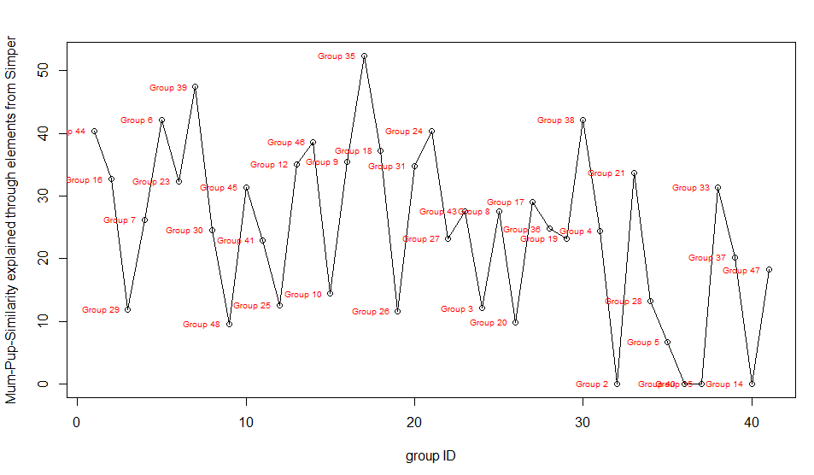
 |  |  |  |  |  |  |  |  |  |  |  |  |  |  |  | ANOSIM

 |  |  |  |  |  |  |  |  |  |  |  |  |  |  |  | Global Test
 |  |  |  |  |  |  |  |  |  |  |  |  |  |  |  | Sample statistic (Global R): 0.698
 |  |  |  |  |  |  |  |  |  |  |  |  |  |  |  | Significance level of sample statistic: 0.1%
 |  |  |  |  |  |  |  |  |  |  |  |  |  |  |  | Number of permutations: 999 (Random sample from a large number)
 |  |  |  |  |  |  |  |  |  |  |  |  |  |  |  | Number of permuted statistics greater than or equal to Global R: 0

 |  |  |  |  |  |  |  |  |  |  |  |  |  |  |  | MANTEL
 |  |  |  |  |  |  |  |  |  |  |  |  |  |  |  | Sample statistic (Rho): 0.043
 |  |  |  |  |  |  |  |  |  |  |  |  |  |  |  | Significance level of sample statistic: 2.6 %
 |  |  |  |  |  |  |  |  |  |  |  |  |  |  |  | Number of permutations: 999
 |  |  |  |  |  |  |  |  |  |  |  |  |  |  |  | Number of permuted statistics greater than or equal to Rho: 25

best_five
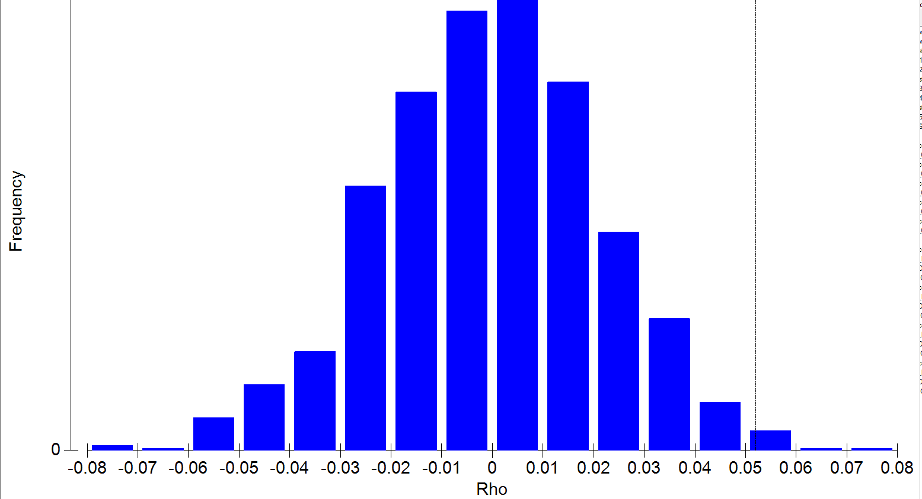
 | Group 44 | Group 16 | Group 29 | Group 7 | Group 6 | Group 23 | Group 39 | Group 30 | Group 48 | Group 45 | Group 41 | Group 25 | Group 12 | Group 46 | Group 10 | Group 9 | Group 35 | Group 18 | Group 26 | Group 31 | Group 24 | Group 27 | Group 43 | Group 3 | Group 8 | Group 20 | Group 17 | Group 36 | Group 19 | Group 38 | Group 4 | Group 2 | Group 21 | Group 28 | Group 5 | Group 40 | Group 15 | Group 33 | Group 37 | Group 14 | Group 47
8.061111111 | NA | NA | NA | NA | NA | NA | NA | NA | NA | NA | NA | NA | NA | NA | NA | NA | NA | NA | NA | NA | 8.77 | NA | NA | NA | NA | NA | 20.67 | NA | NA | NA | NA | NA | NA | NA | NA | NA | NA | NA | NA | NA | NA
8.904761905 | 12.02 | NA | NA | NA | NA | NA | NA | NA | NA | NA | NA | NA | NA | NA | NA | NA | 7.92 | NA | NA | NA | NA | NA | NA | NA | 27.54 | NA | NA | NA | NA | NA | 24.4 | NA | NA | NA | NA | NA | NA | NA | NA | NA | NA
9.755306122 | 11.31 | NA | NA | 15.95 | 10.76 | NA | 6.23 | NA | NA | 6.78 | NA | NA | 9.89 | 5.83 | NA | NA | 7.33 | NA | 11.57 | 5.51 | NA | NA | 8.96 | NA | NA | NA | NA | NA | NA | 7.15 | NA | NA | 10.16 | 10.38 | NA | NA | NA | NA | 9.62 | NA | NA
13.7290678 | 9.77 | NA | 7.45 | NA | NA | NA | NA | NA | 6.99 | 6 | 8.47 | 11.08 | 8.78 | NA | NA | NA | 6.41 | NA | 9.22 | 3.72 | 5.19 | NA | 6.87 | NA | NA | NA | NA | NA | 5.07 | 4.88 | NA | NA | 8.09 | NA | 7.71 | NA | NA | NA | NA | NA | 10.1
13.79738095 | NA | NA | NA | NA | 8.61 | NA | NA | NA | NA | NA | 8.47 | NA | NA | 4.88 | NA | 5.57 | 5.46 | 9.78 | NA | 3.72 | 4.88 | 6.56 | NA | NA | NA | NA | NA | NA | NA | NA | NA | NA | NA | NA | NA | NA | NA | NA | NA | NA | 9.65
14.6988 | 5.53 | 6.49 | NA | NA | NA | NA | 4.7 | 5.24 | NA | 4.93 | NA | 6.52 | 7.8 | NA | 8.39 | NA | 4.36 | NA | 6.5 | 3.66 | NA | 5.14 | 4.98 | NA | NA | NA | NA | NA | NA | 4.18 | NA | NA | 6.02 | NA | NA | NA | NA | 4.3 | NA | NA | NA
15.45769231 | 5.52 | 6.35 | NA | NA | 6.62 | 3.89 | 4.33 | 4.67 | NA | 4.83 | NA | 6.18 | 5.01 | NA | 5.51 | 5.27 | 4.25 | 7.99 | NA | 3.18 | 4.65 | NA | 4.53 | NA | NA | NA | 8 | 6 | 4.6 | 3.85 | NA | NA | 4.76 | NA | NA | NA | NA | 4.24 | 4.93 | NA | NA
15.538 | NA | 5.71 | NA | NA | NA | 3.32 | 3.49 | NA | NA | NA | NA | NA | NA | 3.24 | NA | NA | NA | NA | NA | NA | NA | NA | NA | NA | NA | NA | NA | NA | NA | NA | NA | NA | NA | NA | NA | NA | NA | NA | NA | NA | NA
15.62272727 | NA | 5.55 | NA | NA | NA | 3.09 | NA | NA | NA | NA | NA | NA | NA | 2.76 | NA | NA | NA | NA | NA | NA | NA | NA | NA | NA | NA | NA | NA | NA | NA | NA | NA | NA | NA | NA | NA | NA | NA | NA | NA | NA | NA
15.74219178 | NA | NA | NA | NA | 5.66 | 2.88 | NA | 3.81 | NA | 4.22 | 3.66 | NA | 4.16 | 2.7 | NA | 3.73 | 3.87 | NA | NA | 3.01 | 3.27 | 4.68 | NA | NA | NA | NA | NA | NA | NA | 3.64 | NA | NA | 3.31 | NA | NA | NA | NA | 3.91 | NA | NA | NA
16.3974359 | NA | NA | NA | NA | NA | NA | 3.23 | 3.7 | NA | NA | NA | NA | 3.97 | NA | NA | NA | 3.75 | NA | NA | 2.97 | NA | NA | NA | NA | NA | NA | NA | 3.64 | NA | 3.53 | NA | NA | 3.3 | NA | NA | NA | NA | NA | NA | NA | NA
17.40942623 | NA | 4.51 | NA | NA | NA | 2.79 | 3.07 | 3.65 | 2.78 | NA | 3.34 | NA | 3.88 | 2.21 | NA | 3.53 | 3.72 | NA | NA | 2.92 | NA | 3.14 | 2.94 | NA | NA | NA | NA | 2.56 | 3.33 | 3.48 | NA | NA | 3.29 | NA | NA | NA | NA | 3.18 | NA | NA | NA
18.295 | NA | NA | NA | NA | NA | 2.74 | NA | NA | NA | NA | NA | NA | NA | NA | NA | NA | NA | NA | NA | NA | NA | NA | NA | NA | NA | NA | NA | NA | NA | NA | NA | NA | NA | NA | NA | NA | NA | NA | NA | NA | NA
19.05166667 | NA | NA | NA | NA | NA | NA | 2.93 | NA | NA | 2.81 | NA | NA | NA | NA | NA | NA | NA | NA | NA | NA | NA | NA | NA | NA | NA | NA | NA | NA | NA | 2.93 | NA | NA | NA | NA | NA | NA | NA | NA | NA | NA | NA
19.52538462 | NA | NA | 1.92 | NA | NA | NA | NA | NA | NA | NA | NA | NA | NA | NA | NA | 2.93 | 3.16 | NA | NA | NA | NA | NA | 2.75 | NA | NA | NA | NA | NA | NA | NA | NA | NA | NA | NA | NA | NA | NA | NA | 2.22 | NA | NA
19.66514286 | NA | NA | NA | NA | NA | 2.33 | 2.58 | 3.15 | NA | NA | NA | NA | NA | NA | NA | NA | 3.05 | NA | NA | 2.65 | 2.54 | NA | NA | NA | NA | NA | NA | NA | 2.83 | 2.76 | NA | NA | 2.73 | NA | NA | NA | NA | 2.61 | NA | NA | NA
19.72268293 | NA | NA | 1.49 | NA | NA | 2.24 | 2.33 | 3 | 1.83 | 1.64 | NA | NA | NA | 1.91 | NA | 2.86 | 3.05 | NA | NA | 2.62 | 2.54 | NA | NA | NA | NA | NA | NA | NA | 2.49 | 2.72 | NA | NA | 2.68 | NA | NA | NA | NA | 2.41 | NA | NA | NA
20.361875 | NA | NA | 1.47 | NA | NA | NA | 2.12 | NA | NA | 1.42 | NA | NA | NA | 1.9 | NA | NA | NA | NA | NA | NA | NA | NA | NA | NA | NA | NA | NA | NA | 2.48 | NA | NA | NA | NA | NA | NA | NA | NA | 2.3 | NA | NA | NA
20.51086207 | NA | NA | NA | NA | NA | 2.15 | 2.03 | NA | NA | 1.41 | NA | NA | NA | 1.76 | NA | NA | NA | NA | NA | 2.53 | 2.45 | NA | NA | NA | NA | NA | NA | NA | 2.24 | 2.59 | NA | NA | NA | NA | NA | NA | NA | 2.17 | NA | NA | NA
20.8027027 | NA | NA | NA | NA | NA | 2.14 | 1.84 | NA | NA | NA | NA | NA | NA | NA | NA | NA | 2.99 | NA | NA | 2.35 | 2.36 | NA | NA | NA | NA | NA | NA | NA | 2.15 | 2.57 | NA | NA | NA | NA | NA | NA | NA | 2.07 | NA | NA | NA
21.12214286 | NA | NA | NA | NA | NA | NA | NA | NA | NA | NA | NA | NA | NA | NA | NA | NA | NA | NA | NA | NA | 2.29 | NA | NA | NA | NA | NA | NA | NA | NA | 2.49 | NA | NA | NA | NA | NA | NA | NA | NA | NA | NA | NA
21.34820513 | NA | NA | NA | NA | NA | NA | NA | NA | NA | NA | NA | NA | NA | NA | NA | NA | NA | NA | NA | NA | NA | NA | NA | NA | NA | NA | NA | NA | NA | NA | NA | NA | NA | NA | NA | NA | NA | NA | NA | NA | NA
21.405 | NA | NA | NA | NA | NA | NA | NA | NA | NA | NA | NA | NA | NA | 1.52 | NA | NA | NA | NA | NA | NA | NA | NA | NA | NA | NA | NA | NA | NA | NA | NA | NA | NA | NA | NA | NA | NA | NA | NA | NA | NA | NA
21.49942857 | NA | NA | NA | NA | NA | 1.67 | NA | NA | NA | NA | NA | NA | NA | 1.51 | NA | NA | NA | NA | NA | NA | 2.01 | NA | NA | NA | NA | NA | NA | NA | NA | NA | NA | NA | NA | NA | NA | NA | NA | NA | NA | NA | NA
21.57529412 | NA | NA | NA | NA | NA | NA | 1.59 | NA | NA | NA | NA | NA | NA | NA | NA | NA | NA | NA | NA | NA | NA | NA | NA | NA | NA | NA | NA | NA | NA | NA | NA | NA | NA | NA | NA | NA | NA | 1.52 | NA | NA | NA
22.76894737 | NA | NA | NA | NA | NA | 1.48 | NA | NA | NA | NA | NA | NA | NA | 1.44 | NA | NA | NA | NA | NA | NA | NA | NA | NA | NA | NA | NA | NA | NA | NA | NA | NA | NA | NA | NA | NA | NA | NA | 1.38 | NA | NA | NA
26.78859155 | NA | NA | NA | NA | NA | 1.41 | 1.34 | NA | NA | NA | NA | NA | NA | 1.35 | NA | NA | NA | NA | NA | 1.85 | NA | NA | NA | NA | NA | NA | NA | NA | NA | NA | NA | NA | NA | NA | NA | NA | NA | NA | NA | NA | NA
30.80365385 | NA | NA | NA | NA | NA | NA | 1.3 | NA | NA | NA | NA | NA | NA | 1.34 | NA | NA | NA | NA | NA | 1.64 | NA | NA | NA | NA | NA | NA | NA | NA | NA | NA | NA | NA | NA | NA | NA | NA | NA | NA | NA | NA | NA
33.63655172 | NA | NA | NA | NA | NA | NA | 1.29 | NA | NA | NA | NA | NA | NA | NA | NA | NA | NA | NA | NA | NA | NA | NA | NA | NA | NA | NA | NA | NA | NA | NA | NA | NA | NA | NA | NA | NA | NA | NA | NA | NA | NA
37.0488 | NA | NA | NA | NA | NA | NA | NA | NA | NA | NA | NA | NA | NA | 1.19 | NA | NA | NA | NA | NA | NA | NA | NA | NA | NA | NA | NA | NA | NA | NA | NA | NA | NA | NA | NA | NA | NA | NA | NA | NA | NA | NA
37.56363636 | NA | NA | NA | NA | NA | NA | NA | NA | NA | NA | NA | NA | NA | NA | NA | NA | NA | NA | NA | NA | NA | NA | NA | NA | NA | NA | NA | NA | NA | NA | NA | NA | NA | NA | NA | NA | NA | NA | NA | NA | NA
38.5183871 | NA | NA | NA | NA | NA | NA | NA | NA | NA | NA | NA | NA | NA | NA | NA | NA | NA | NA | NA | NA | NA | NA | NA | NA | NA | NA | NA | NA | NA | NA | NA | NA | NA | NA | NA | NA | NA | NA | NA | NA | NA

Indices = 1,8,13,42,43,52,58,59,60,62,68,74,80,83,86,89,90,96,98,100,104,106,107,108,110,123,164,181,189,206,209,211

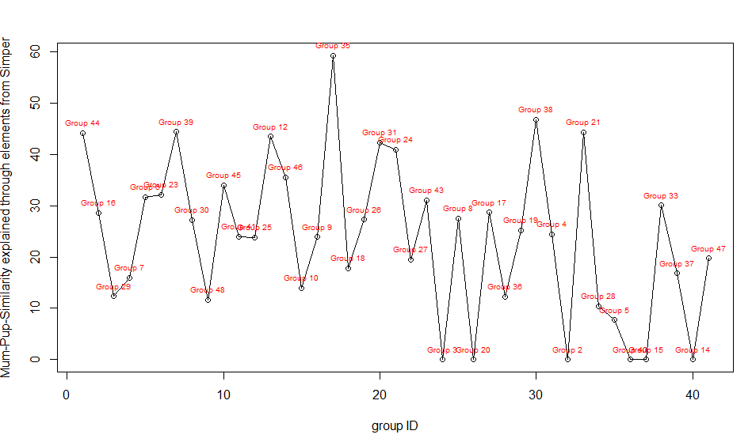
 |  |  |  |  |  |  |  |  |  |  |  |  |  |  |  | ANOSIM

 |  |  |  |  |  |  |  |  |  |  |  |  |  |  |  | Global Test
 |  |  |  |  |  |  |  |  |  |  |  |  |  |  |  | Sample statistic (Global R): 0.682
 |  |  |  |  |  |  |  |  |  |  |  |  |  |  |  | Significance level of sample statistic: 0.1%
 |  |  |  |  |  |  |  |  |  |  |  |  |  |  |  | Number of permutations: 999 (Random sample from a large number)
 |  |  |  |  |  |  |  |  |  |  |  |  |  |  |  | Number of permuted statistics greater than or equal to Global R: 0

 |  |  |  |  |  |  |  |  |  |  |  |  |  |  |  | MANTEL
 |  |  |  |  |  |  |  |  |  |  |  |  |  |  |  | Sample statistic (Rho): 0.052
 |  |  |  |  |  |  |  |  |  |  |  |  |  |  |  | Significance level of sample statistic: 1 %
 |  |  |  |  |  |  |  |  |  |  |  |  |  |  |  | Number of permutations: 999
 |  |  |  |  |  |  |  |  |  |  |  |  |  |  |  | Number of permuted statistics greater than or equal to Rho: 9

